Estadísticas
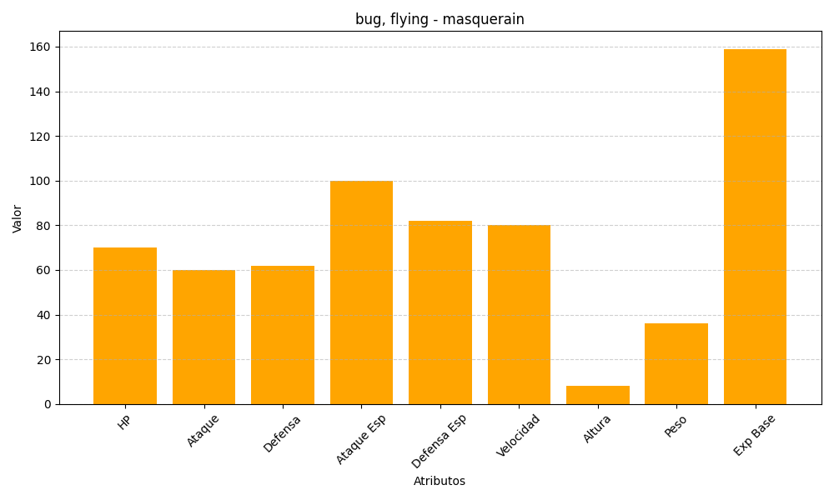
ID | Nombre | Tipo | HP | Ataque | Defensa | Ataque Especial | Defensa Especial | Velocidad | Altura | Peso | Experiencia Base
284 | masquerain | bug, flying | 70 | 60 | 62 | 100 | 82 | 80 | 8 | 36 | 159

